Sheet1
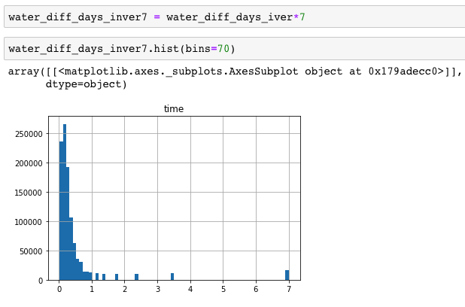
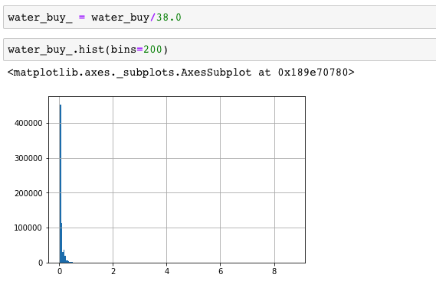
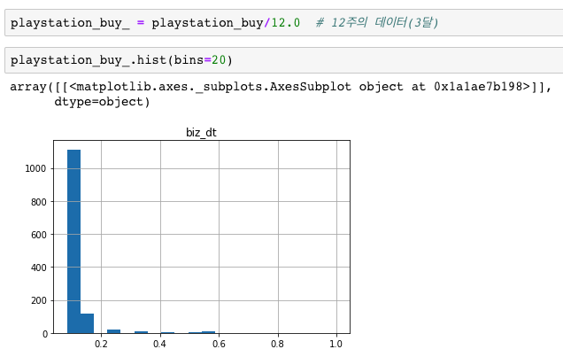
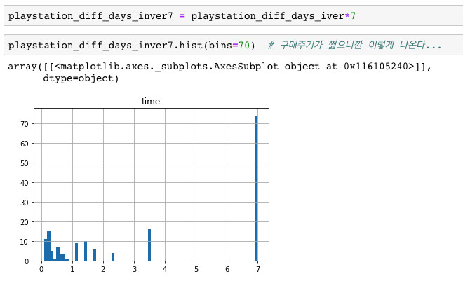
 | 생수 : 240,040,102 - RCP 0.52/ 전체 고객 평균 구매주기 5.1주 ver1의 alpha :0.991580757, beta :1.804783562 ver2의 alpha :1.6348410016313837, beta :23.22830213635717 |  |  |  |  | Playstation : 4101182 - RCP 0.13 / 전체 고객 평균 구매주기 약 1.3주 ver1의 alpha : 0.787390881, beta : 0.230086438 ver2의 alpha: 6.149540825318489, beta: 60.4981854166467
 | 마지막 구매이후 시간의 경과 | 수정_ver1 | 수정_ver2 | 논문_ver1 | 논문_ver2 | 마지막 구매이후 시간의 경과 | 수정_ver1 | scaling | 수정_ver2 | scaling | 논문_ver1 | scaling | 논문_ver2 | scaling
구매이력 1회 | 평균 | 0.42271436527 | 0.067276459646 | 0.6682923139 | 0.1072354141 | 평균 | 0.96735790313 | 1 | 0.096652843638 | 1 | 0.99957708749 | 1 | 0.11146191954 | 1
 | 펑균-0.5주 | 0.29779648197 | 0.065250311964 | 0.50838812942 | 0.10304585849 | 펑균-0.5주 | 0.47276568259 | 0.3560807777 | 0.095158495848 | 0.68740578714 | 0.76614668153 | 0.61315311549 | 0.10975282183 | 0.68748384671
 | 평균-1주 | 0.22942187557 | 0.062746851341 | 0.40752184421 | 0.099171051879 | 평균-1주 | 0.29747647825 | 0.12786835654 | 0.09370961401 | 0.38432234111 | 0.55133981657 | 0.25716964307 | 0.10809528558 | 0.38439593641

구매이력 6회 | 마지막 구매이후 시간의 경과 | 수정_ver1 | 수정_ver2 | 논문_ver1 | 논문_ver2 | 마지막 구매이후 시간의 경과 | 수정_ver1 | scaling | 수정_ver2 | scaling | 논문_ver1 | scaling | 논문_ver2 | scaling
 | 평균 | 0.52735849755 | 0.23691162206 | 0.19734312655 | 0.13362352981 | 평균 | 0.98411871018 | 1 | 0.56221334575 | 1 | 0.5475584927 | 1 | 0.16191895321 | 1
 | 펑균-0.5주 | 0.42508438488 | 0.23469168398 | 0.19194638497 | 0.13132890062 | 펑균-0.5주 | 0.74348581129 | 0.3560807777 | 0.56148914408 | 0.68739161052 | 0.50841492692 | 0.65080300919 | 0.15979479102 | 0.68904231305
* 구매 1회 이력의 고객에게 모든 일자에 대해 평균적으로 훨씬 높은 확률 제공 -> 수정된 lambda이용의 근거
 | 평균-1주 | 0.36910399188 | 0.23264202377 | 0.18683580753 | 0.12911161648 | 평균-1주 | 0.65820272831 | 0.12786835654 | 0.56078697644 | 0.38429441919 | 0.4742144456 | 0.34570292631 | 0.15772549171 | 0.38611604523

* 같은 구매주기인 고객에게 score를 비슷하게 반영한다! 또한, 과거에 구매가 더 많은 고객에게 조금 더 높은확률로!
-> 수정된 lambda이용의 근거
* ver2의 beta값의 영향이 time 보다 너무 크다!
-> 값의 변동폭이 너무 좁다.

* ver1의 1/time 의 분포
* ver2의 k/기간 의 분포
* ver1의 1/time 의 분포
* ver2의 k/기간 의 분포

